词缀
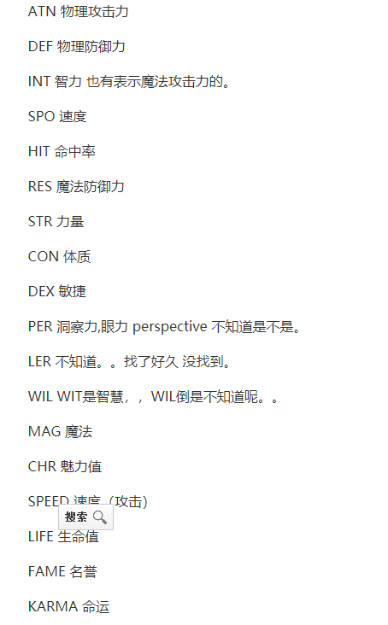
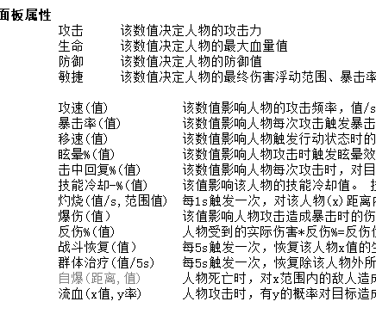

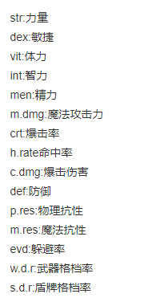
攻击 | att
生命 | con
防御 | def
敏捷 | dex
暴击率 | crt
吸血 | sbl
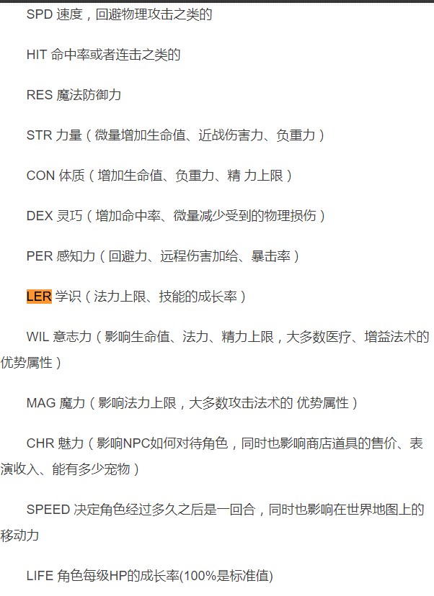
眩晕 | stun
攻速 | spd
移速 | mspd
流血 | bld
冷却 | cd
虚弱 | weak
燃烧光环
治疗光环

暴击率 | crt

 |  | LER学识

装备擅长类型的武器时，武器攻击力x1.2

